Доля
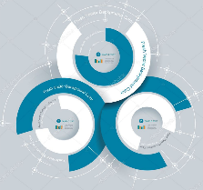
 | Данные 1 | Данные 2
Магазин | 382,889 | 124,608 | 507,496
Сеть | 3,362,289 | 1,288,766 | 4,651,055
Город | 14,961,411 | 9,506,380 | 24,467,791

